Teoria
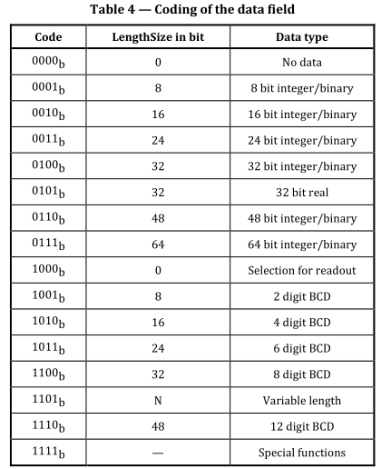
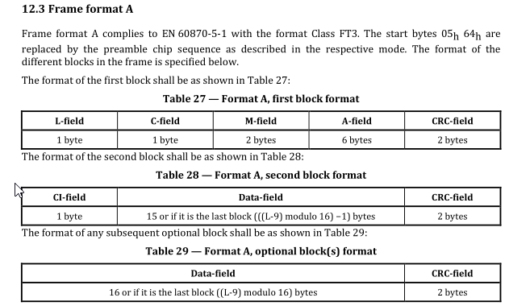
Budowa ramki downlink |  | Start ==>
 | Format A, CRC po adres i co 16B w danych
 | Szyfrowanie Mode 0 - czyli Nieszyforwana (przynajmniej na początek)
 | Zawiera ELL, zgodnie z opisem w OMS, Long ELL Header
 | Nie zawiera AFL - Authentication and Fragmentation Layer - przynajmniej na razie nie zawiera

Pole L

Pole C

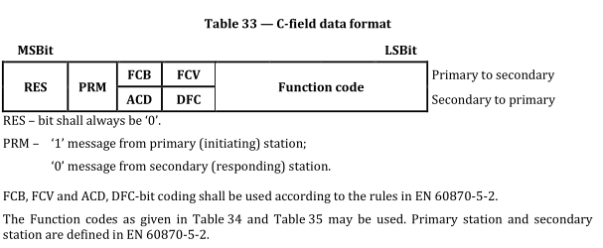

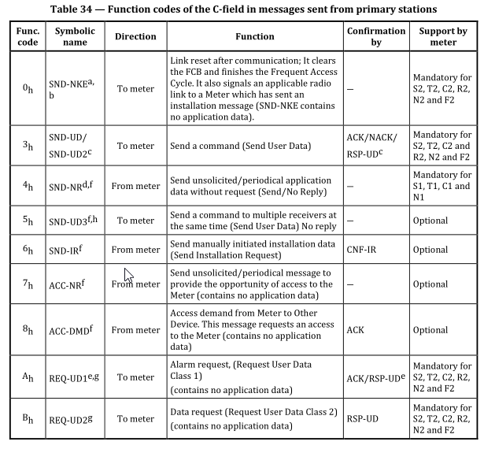
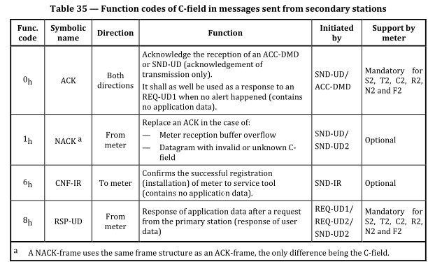

CRC - stosuje format A, crc po adresie i co 16B

 |  |  |  | CRC - lookup table

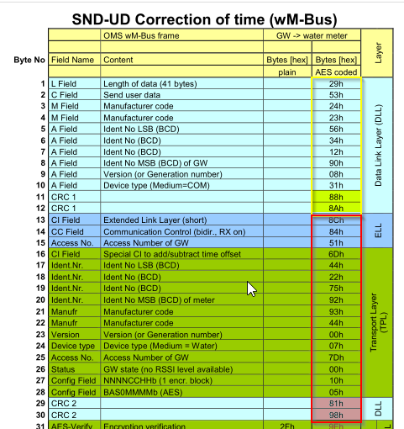
 |  |  |  | 0x0000 | 0x3d65 | 0x7aca | 0x47af | 0xf594 | 0xc8f1 | 0x8f5e | 0xb23b
 |  |  | https://crccalc.com/ | 0xd64d | 0xeb28 | 0xac87 | 0x91e2 | 0x23d9 | 0x1ebc | 0x5913 | 0x6476
 |  |  |  | 0x91ff | 0xac9a | 0xeb35 | 0xd650 | 0x646b | 0x590e | 0x1ea1 | 0x23c4
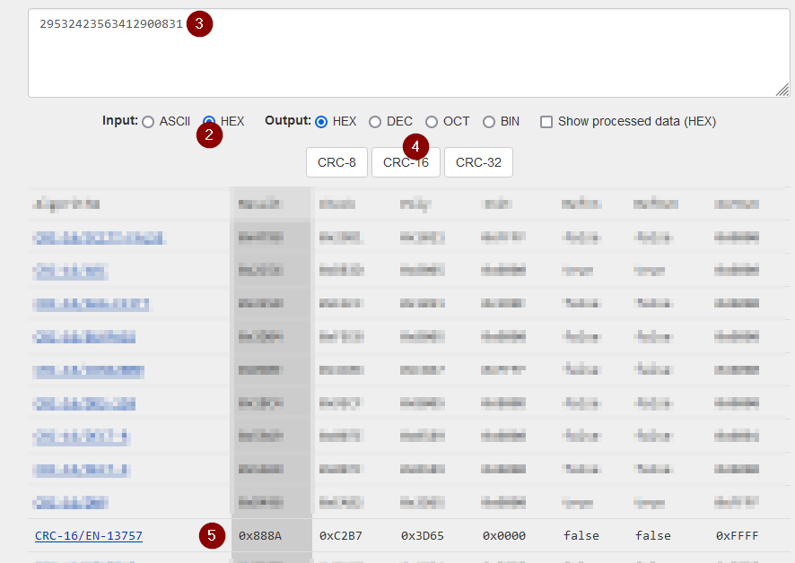
 |  |  |  | 0x47b2 | 0x7ad7 | 0x3d78 | 0x001d | 0xb226 | 0x8f43 | 0xc8ec | 0xf589
 |  |  |  | 0x1e9b | 0x23fe | 0x6451 | 0x5934 | 0xeb0f | 0xd66a | 0x91c5 | 0xaca0
 |  |  |  | 0xc8d6 | 0xf5b3 | 0xb21c | 0x8f79 | 0x3d42 | 0x0027 | 0x4788 | 0x7aed
 |  |  |  | 0x8f64 | 0xb201 | 0xf5ae | 0xc8cb | 0x7af0 | 0x4795 | 0x003a | 0x3d5f
 |  |  |  | 0x5929 | 0x644c | 0x23e3 | 0x1e86 | 0xacbd | 0x91d8 | 0xd677 | 0xeb12
 |  |  |  | 0x3d36 | 0x0053 | 0x47fc | 0x7a99 | 0xc8a2 | 0xf5c7 | 0xb268 | 0x8f0d
 |  |  |  | 0xeb7b | 0xd61e | 0x91b1 | 0xacd4 | 0x1eef | 0x238a | 0x6425 | 0x5940
 |  |  |  | 0xacc9 | 0x91ac | 0xd603 | 0xeb66 | 0x595d | 0x6438 | 0x2397 | 0x1ef2
 |  |  |  | 0x7a84 | 0x47e1 | 0x004e | 0x3d2b | 0x8f10 | 0xb275 | 0xf5da | 0xc8bf
 |  |  |  | 0x23ad | 0x1ec8 | 0x5967 | 0x6402 | 0xd639 | 0xeb5c | 0xacf3 | 0x9196
 |  |  |  | 0xf5e0 | 0xc885 | 0x8f2a | 0xb24f | 0x0074 | 0x3d11 | 0x7abe | 0x47db
 |  |  |  | 0xb252 | 0x8f37 | 0xc898 | 0xf5fd | 0x47c6 | 0x7aa3 | 0x3d0c | 0x0069
 |  |  |  | 0x641f | 0x597a | 0x1ed5 | 0x23b0 | 0x918b | 0xacee | 0xeb41 | 0xd624
 |  |  |  | 0x7a6c | 0x4709 | 0x00a6 | 0x3dc3 | 0x8ff8 | 0xb29d | 0xf532 | 0xc857
 |  |  |  | 0xac21 | 0x9144 | 0xd6eb | 0xeb8e | 0x59b5 | 0x64d0 | 0x237f | 0x1e1a
 |  |  |  | 0xeb93 | 0xd6f6 | 0x9159 | 0xac3c | 0x1e07 | 0x2362 | 0x64cd | 0x59a8
 |  |  |  | 0x3dde | 0x00bb | 0x4714 | 0x7a71 | 0xc84a | 0xf52f | 0xb280 | 0x8fe5
 |  |  |  | 0x64f7 | 0x5992 | 0x1e3d | 0x2358 | 0x9163 | 0xac06 | 0xeba9 | 0xd6cc
 |  |  |  | 0xb2ba | 0x8fdf | 0xc870 | 0xf515 | 0x472e | 0x7a4b | 0x3de4 | 0x0081
 |  |  |  | 0xf508 | 0xc86d | 0x8fc2 | 0xb2a7 | 0x009c | 0x3df9 | 0x7a56 | 0x4733
 |  |  |  | 0x2345 | 0x1e20 | 0x598f | 0x64ea | 0xd6d1 | 0xebb4 | 0xac1b | 0x917e
 |  |  |  | 0x475a | 0x7a3f | 0x3d90 | 0x00f5 | 0xb2ce | 0x8fab | 0xc804 | 0xf561
 |  |  |  | 0x9117 | 0xac72 | 0xebdd | 0xd6b8 | 0x6483 | 0x59e6 | 0x1e49 | 0x232c
 |  |  |  | 0xd6a5 | 0xebc0 | 0xac6f | 0x910a | 0x2331 | 0x1e54 | 0x59fb | 0x649e
 |  |  |  | 0x00e8 | 0x3d8d | 0x7a22 | 0x4747 | 0xf57c | 0xc819 | 0x8fb6 | 0xb2d3
 |  |  |  | 0x59c1 | 0x64a4 | 0x230b | 0x1e6e | 0xac55 | 0x9130 | 0xd69f | 0xebfa
 |  |  |  | 0x8f8c | 0xb2e9 | 0xf546 | 0xc823 | 0x7a18 | 0x477d | 0x00d2 | 0x3db7
 |  |  |  | 0x1e73 | 0x2316 | 0x64b9 | 0x59dc | 0xebe7 | 0xd682 | 0x912d | 0xac48

ELL - Extended Link Layer
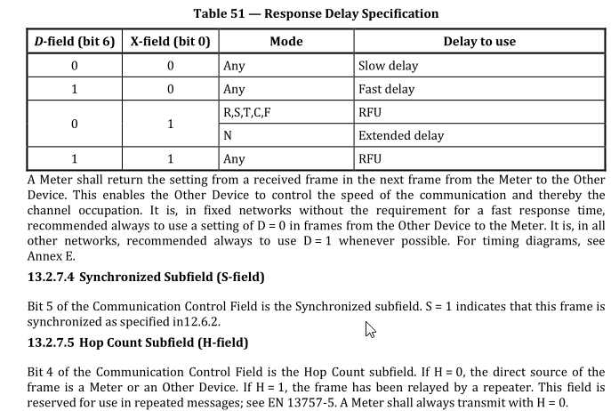
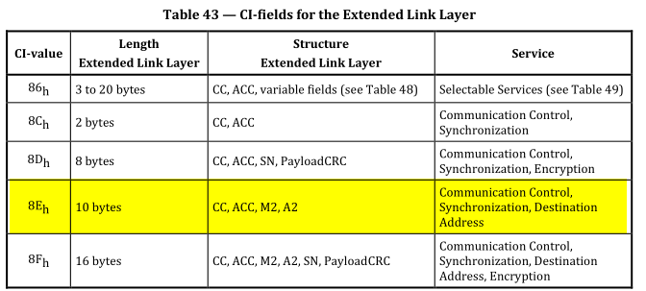
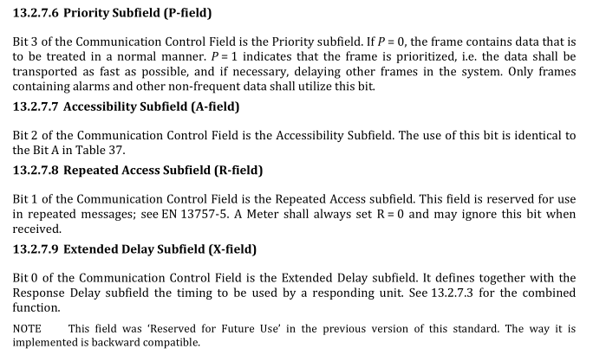

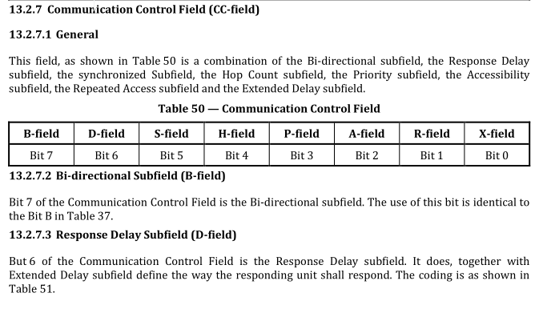

TPL - Transport Layer

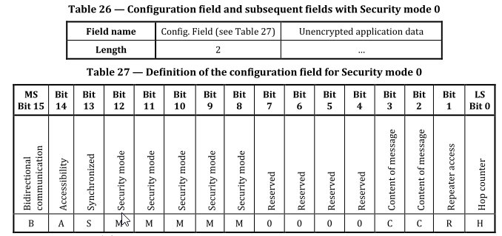

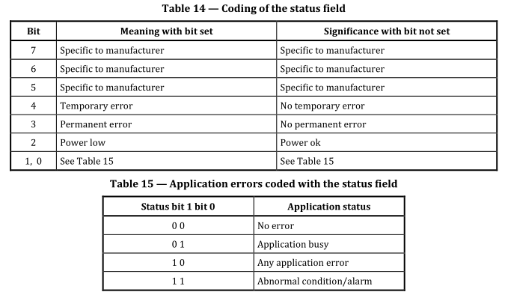
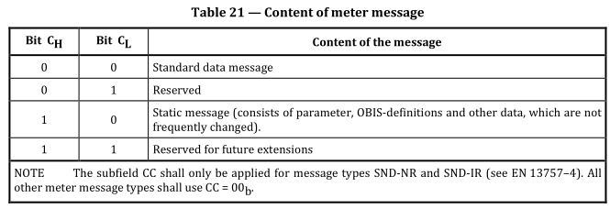

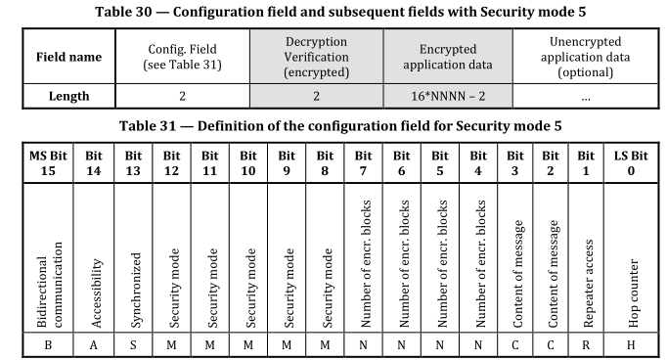
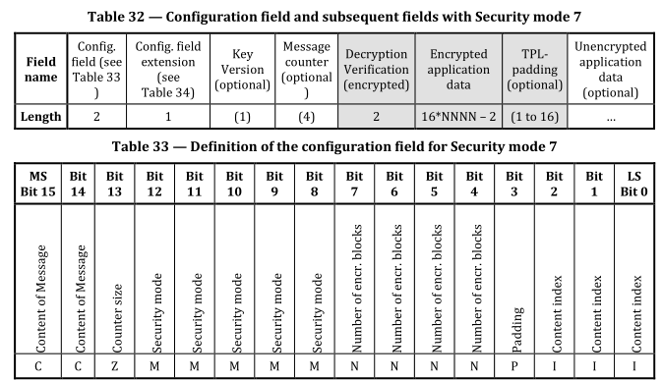

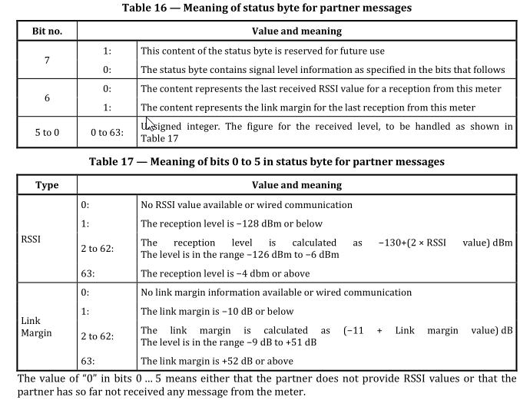

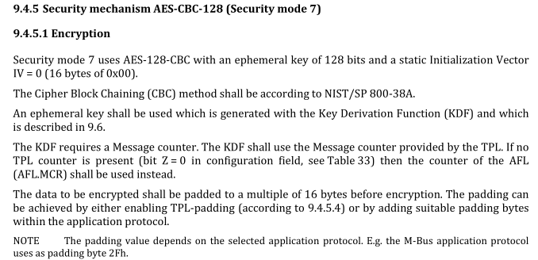

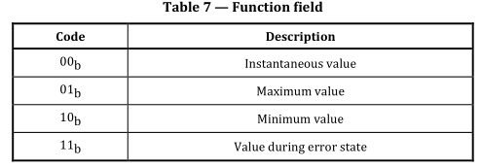
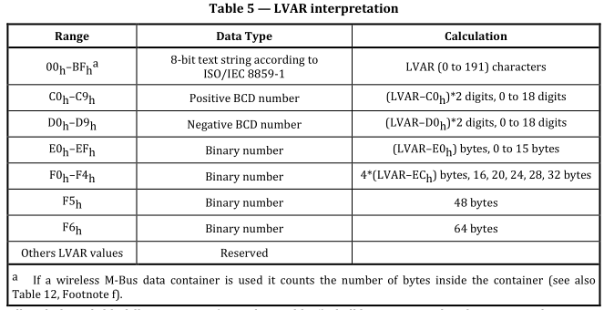
APL - Application Layer

Kody CI
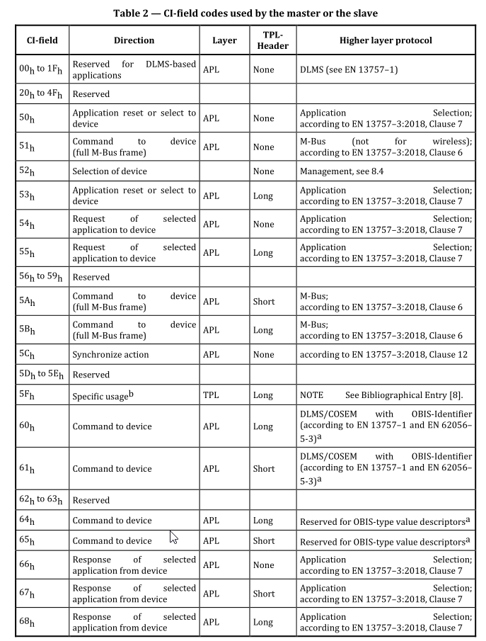
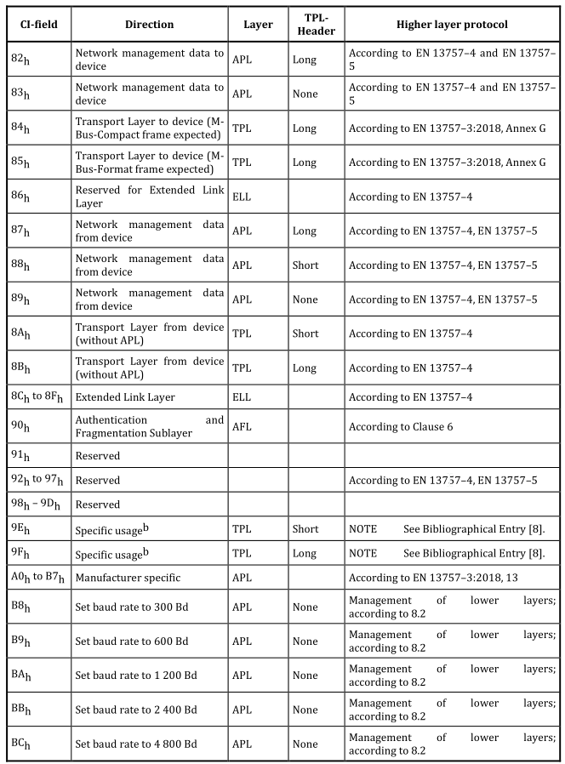
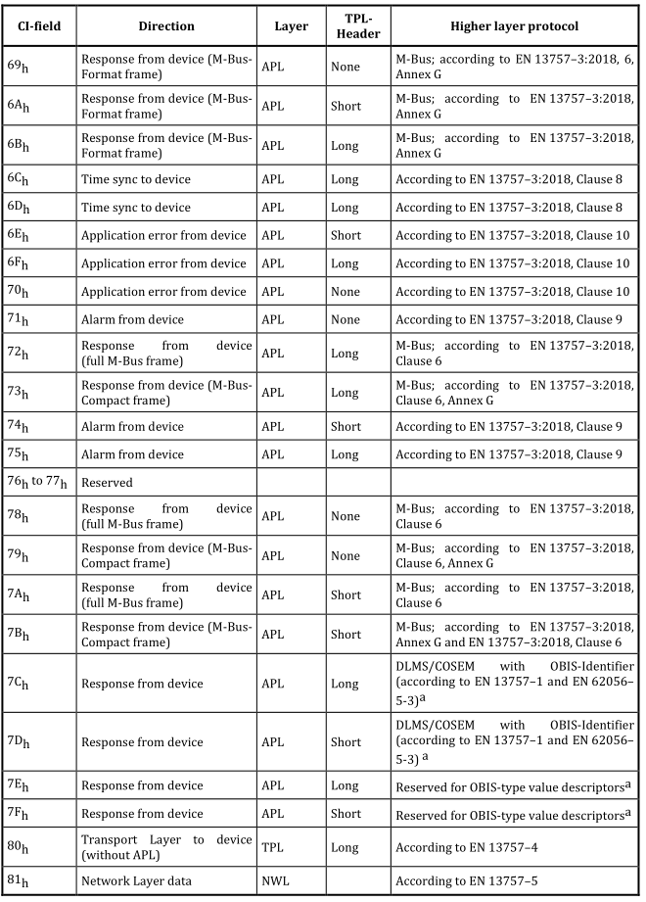
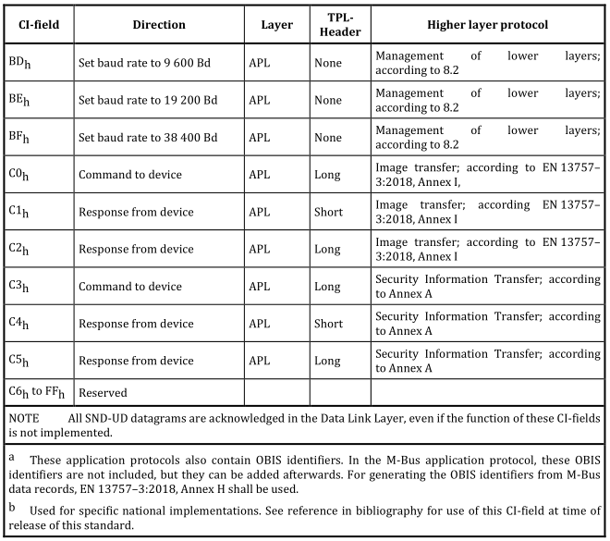
3 tabelki wklejone obok siebie. Na dole jeszcze jedna.

